Simple Bug Report Template
Теория для повторения https://practicum.yandex.ru/blog/chto-takoe-bug-report-kak-ego-sostavit/
BUG ID |  |  |  | Обзор ошибки |  |  | Окружение |  |  | Детали |  |  | Отслеживание дефекта |  |  |  | Заметки
BUG ID | Заголовок | Кто нашел | Дата нахождения | Описание ошибки | URL | Скриншот | Платформа | Операционная система | Браузер | Шаги по воспроизведению | Ожидаемый результат | Фактический результат | Серьёзность | Приоритет | Ответственный | Статус | Заметки | Серьёзность | Приоритет | Статус
1 | Невозможность регистрации | Елизавета Фахрутдинова | 13,02,24 | Не работает кнопка регистрации | CofBlog | About Programming |  | ПК | Windows | edge |  | по нажатию на кнопку регистрации нас переносит на страницу регистрации | по нажатию на кнопку регистрации ничего не происходит | Блокирующий | Средний | Кормышев Егор | Открыто |  | Блокирующий | Критический | Открыто
2 | Некорректное отображение фотографий | Елизавета Фахрутдинова | 13,02,24 | Отстутствует адаптация изображений, они съезжают и не встают в карточку поста | CofBlog | About Programming |  | ПК | Windows | edge |  | картинки встают по ширине карточки и не выхдят за ее края | картинки выходят за пределы карточки | Незначительный | Низкий | Кормышев Егор | Решено |  | Критический | Высокий | Решено
3 | Нарушена переадресция на сайта | Елизавета Фахрутдинова | 13,02,24 | Невозможность вернутся на главную стрницу из профиля пользователя | kormyshevblog/pages/profile.php | 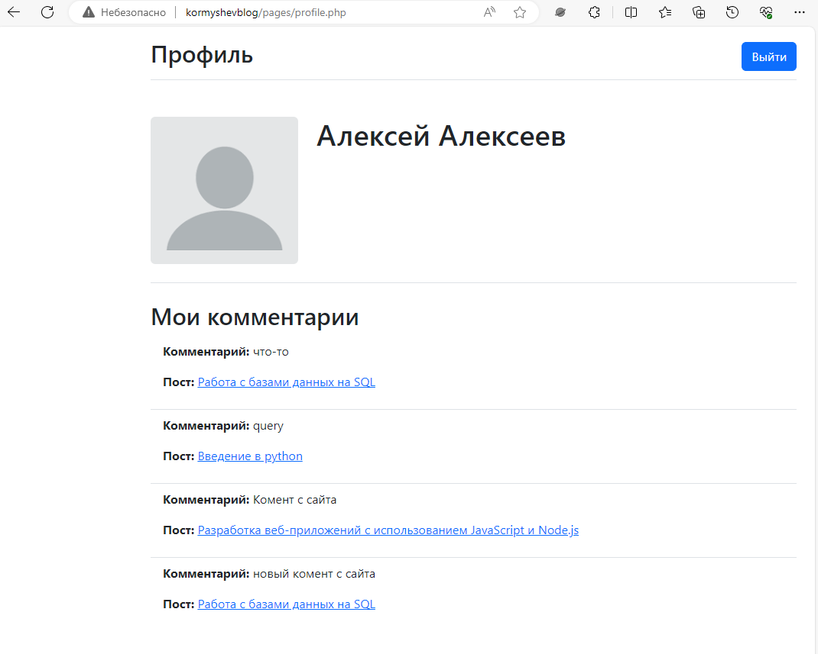 | ПК | Windows | edge |  | возможнгсть вернуться на главную страницу из страницы своего аккаунта | невозможнгсть вернуться на главную страницу из страницы своего аккаунта | Значительный | Средний | Кормышев Егор | Закрыто |  | Значительный | Средний | Закрыто
4 | Отсутствует проверка коментария | Елизавета Фахрутдинова | 13,02,24 | Возможность отправлять пустые коментарии | kormyshevblog/pages/post.php?id=3 | 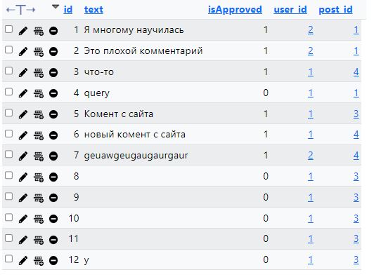 | ПК | Windows | edge |  | Происходит валидация плей, выходит ошибка при отсутствии контента в поле добавления коментария. Добавляются только коментарии с контентом | Валидация не происхдит | Незначительный | Низкий | Кормышев Егор | Открыто |  | Незначительный | Низкий
5 | Не отображение коментариев на странице от админа | Елизавета Фахрутдинова | 13,02,24 | После добавленея коментария админом в базу он не отображается для админа. (те админ должен подтверждать собственные коментарии) | kormyshevblog/pages/post.php?id=3 | 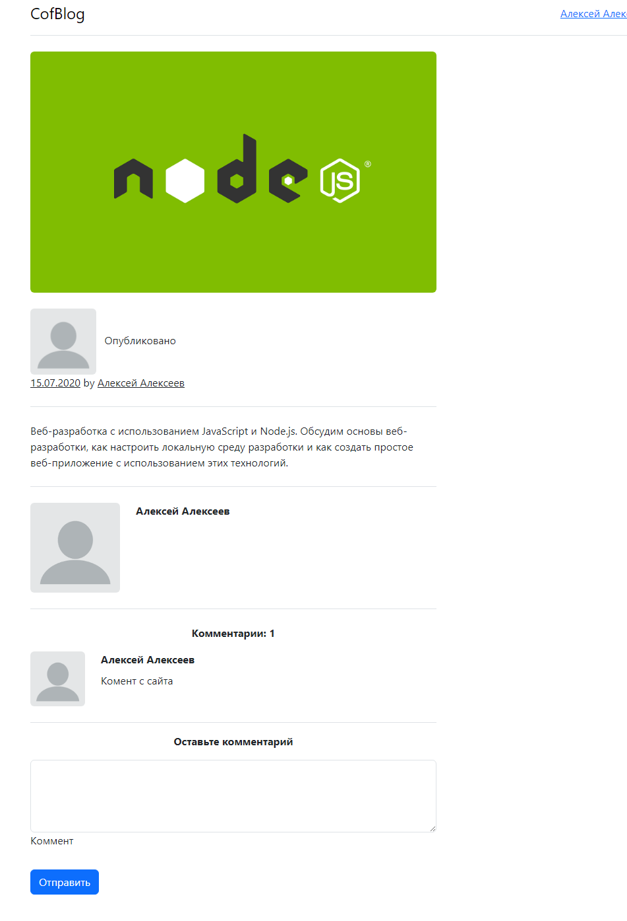 | ПК | Windows | edge |  | Админ видит оставленные коментарии сразу, нет необходимоти подтверждать собственные только что оставленные коментарии | Админ должен подтверждать свои же коментарии | Незначительный | Низкий | Кормышев Егор | Открыто |  | Тривиальный
6 | Нехеширование пароля | Елизавета Фахрутдинова | 13,02,24 | Не происходит хеширование пароля, пароль остается в первоначальном виде | CofBlog | Войти |  | ПК | Windows | edge |  | Пароль хешируется | Пароль не хешируется | Критический | Критический | Кормышев Егор | Открыто
7 | Не работает переадресация на аккаунт пользователей | Елизавета Фахрутдинова | 13,02,24 | Ссылка с именем ползователя никуда не ведет | kormyshevblog/pages/post.php?id=1 |  | ПК | Windows | edge |  | Могу перейт на страницу пользователя по нажатию на ссылку | Не могу перейт на страницу пользователя по нажатию на ссылку | Незначительный | Средний | Кормышев Егор | Открыто
8 | Невозможность админа отклонить коментарии | Елизавета Фахрутдинова | 13,02,24 | Админ может только подтвердить коментарии, возможности отклонения нет | kormyshevblog/pages/profile.php | 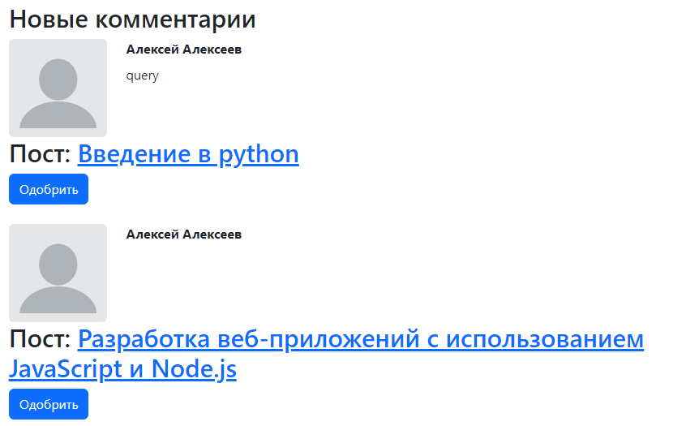 | ПК | Windows | edge |  | Админ может подтвердить как свои так и чужие коментарии | Админ не может подтвердить как свои так и чужие коментарии | Значительный | Высокий | Кормышев Егор | Открыто
9 | У администратора нет возможности редактировать посты | Елизавета Фахрутдинова | 13,02,24 | Админ не может редактировать пост ни через админ панель, ни через страницу аккаунта | kormyshevblog/pages/post.php?id=1 | 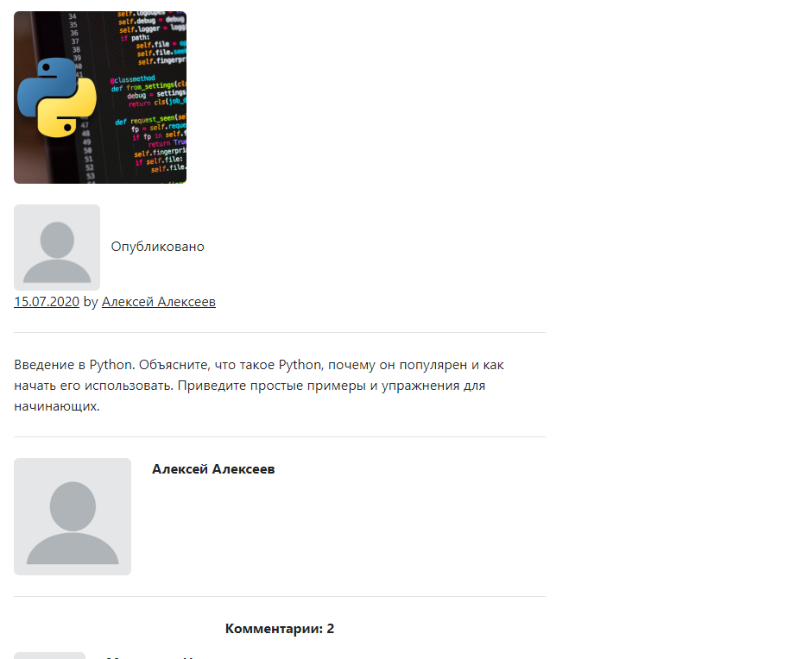 | ПК | Windows | edge |  | Администратор может редактировать контент опубликованных статей | Администратор не может редактировать контент опубликованных статей | Значительный | Высокий | Кормышев Егор | Открыто
10 | У пользователей нет возможности добавлять посты | Елизавета Фахрутдинова | 13,02,24 | Пользователь не может добавить пост | CofBlog | About Programming |  | ПК | Windows | edge |  | Пользователь может добавлять,редактировать, удалять свои посты | Пользователь не может добавлять,редактировать, удалять свои посты | Значительный | Высокий | Кормышев Егор | Открыто

CLICK HERE TO CREATE IN SMARTSHEET

